상품제안서
3M 포스트잇 디스펜서 | 상품코드: F04820

 |  |  |  |  |  |  | 02-412-0044 | www.easy1.co.kr
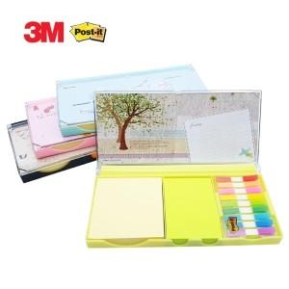 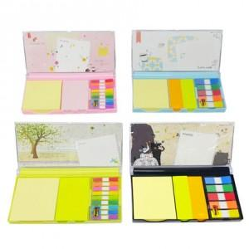

【상세/제작정보】 | 다양한 색상의 포스트잇과 케이스의 화려한 디자인

【인쇄/포장옵션】 | 실크 / 포장지포장

【공급단가】 | 수량 | 100~ | 300~ | 500~ | 1,000~ | 2,000~
*VAT별도 | A타입 | 4,760원 | 4,590원 | 4,420원 | 4,250원 | 4,080원
 | B타입 | 4,830원 | 4,650원 | 4,480원 | 4,310원 | 4,140원
 | C타입 | 4,900원 | 4,720원 | 4,550원 | 4,370원 | 4,200원
 | D타입 | 4,970원 | 4,790원 | 4,610원 | 4,430원 | 4,260원

【상품 URL】 | https://easy1.co.kr:443/src/goods_detail.php?gdno=4820

